DESCRIPCION
DESCRIPCIÓN GENERAL DEL PROBLEMA

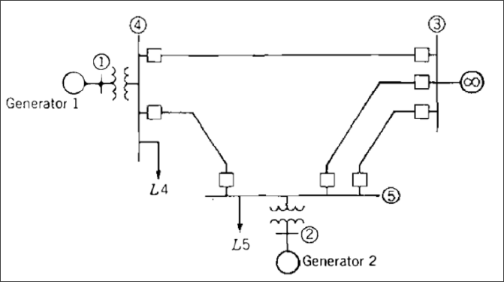
CARACTERÍSTICAS DEL SEP | VALORES
Frecuencia (Hz): | 60
Núm. Barras: | 5
Núm. Cargas: | 2
Núm. Generadores: | 2
Núm. Líneas y Trx’s | 6
Tipo de Falla: | 3F
Fuente: | PRIMER EJEMPLO RESUELTO DEL MATERIAL DEL PROF. VILLASANA EN EL CUARTO DOCUMENTO

